Sheet1
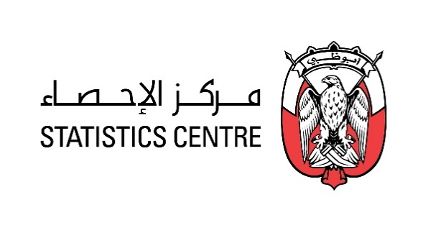

إحصاءات المناخ |  |  |  | Climate Statistics

مؤشرات درجات الحرارة للربع الرابع في إمارة ابوظبي -2021 |  |  |  | Air temperature Indicators for the fourth Quarter in the Emirate of Abu Dhabi - 2021
(درجة مئوية) |  |  |  |  |  | (Degree Celsius)
الشهر | درجة الحرارة الصغرى | متوسط درجة الحرارة الصغرى | متوسط درجة الحرارة | متوسط درجة الحرارة العظمى | درجة الحرارة العظمى | Month
 | Minimum Air temperature | Average minimum Air temperature | Average Air temperature | Average maximum Air temperature | Maximum Air temperature
اكتوبر | 17.7 | 24.8 | 30.5 | 36.7 | 45.7 | October
نوفمبر | 13.1 | 20.1 | 25.6 | 31.4 | 39.9 | November
ديسمبر | 9.1 | 16.4 | 21.5 | 27.0 | 31.8 | December
الربع الرابع | 9.1 | 20.4 | 25.9 | 31.7 | 45.7 | Quarter 4
المصدر: المركز الوطني للأرصاد الجوية والزلازل , مركز الإحصاء - أبوظبي. |  |  |  |  |  | Source:The National Center of Meteorology and Seismology, Statistics Centre- Abu Dhabi.
مؤشرات الرطوبة النسبية للربع الرابع في إمارة ابوظبي -2021 |  |  |  | Relative Humidity Indicators for the fourth Quarter in the Emirate of Abu Dhabi - 2021
(%) |  |  |  |  |  | (%)
الشهر | الرطوبة النسبية الصغرى | متوسط الرطوبة النسبية الصغرى | متوسط الرطوبة النسبية | متوسط الرطوبة النسبية العظمى | الرطوبة النسبية العظمى | Month
 | Minimum Relative Humidity | Average minimum Relative Humidity | Average Relative Humidity | Average maximum Relative Humidity | Maximum Relative Humidity
اكتوبر | 4.0 | 27.3 | 52.4 | 78.3 | 100.0 | October
نوفمبر | 4.0 | 31.7 | 55.7 | 80.5 | 100.0 | November
ديسمبر | 3.0 | 37.1 | 59.6 | 80.8 | 100.0 | December
الربع الرابع | 3.0 | 32.1 | 55.9 | 79.9 | 100.0 | Quarter 4
 |  |  |  |  |  | Source:The National Center of Meteorology and Seismology, Statistics Centre- Abu Dhabi.
مؤشرات الامطار للربع الثاني في إمارة ابوظبي -2021 |  |  |  | Rainfall Indicators for the Second Quarter in the Emirate of Abu Dhabi - 2021
(مليمتر) |  |  |  |  |  | (Millimetres )
الشهر | مجموع الامطار |  | القيمة العظمى للأيام المطيرة |  | Month
 | Total Rainfall |  | Maximum Rainy days
اكتوبر | 10.2 |  | 4.4 |  | October
نوفمبر | 2.9 |  | 1.8 |  | November
ديسمبر | 4.8 |  | 4.2 |  | December
الربع الرابع | 28.1 |  | 4.4 |  | Quarter 4
المصدر: المركز الوطني للأرصاد الجوية والزلازل , مركز الإحصاء - أبوظبي. |  |  |  |  |  | Source:The National Center of Meteorology and Seismology, Statistics Centre- Abu Dhabi.

مؤشرات سرعة الرياح للربع الرابع في إمارة ابوظبي -2021 |  |  | Wind speed Indicators for the fourth Quarter in the Emirate of Abu Dhabi - 2021
(عقدة) |  |  |  |  |  | (Knot)
الشهر | متوسط سرعة الرياح | متوسط القيمة العظمى لسرعة الرياح | القيمة العظمى سرعة الرياح |  | Month
 | Average of wind speed | Average of maximum wind speed | Maximum wind speed
اكتوبر | 11.2 | 24.3 | 73.0 |  | October
نوفمبر | 10.4 | 22.8 | 54.0 |  | November
ديسمبر | 9.8 | 21.3 | 47.0 |  | December
الربع الرابع | 10.5 | 22.8 | 73.0 |  | Quarter 4
المصدر: المركز الوطني للأرصاد الجوية والزلازل , مركز الإحصاء - أبوظبي. |  |  |  |  |  | Source:The National Center of Meteorology and Seismology, Statistics Centre- Abu Dhabi.

مؤشرات الاشعاع الشمسي للربع الرابع في إمارة ابوظبي -2021 |  |  | Solar radiation Indicators for the fourth Quarter in the Emirate of Abu Dhabi - 2021
(وات/م2/ساعة) |  |  |  |  |  | (Watt /m²/h)
الشهر | القيمة الصغرى للإشعاع الشمسي اليومي | المتوسط لكمية الاشعاع الشمسي اليومي | القيمة العظمى للإشعاع الشمسي اليومي |  | Month
 | Minimum of Solar daily total Radiation | Average of Solar daily total Radiation | Maximum of Solar daily total Radiation
اكتوبر | 1610 | 5374.8 | 6735 |  | October
نوفمبر | 2980 | 4531.9 | 5745 |  | November
ديسمبر | 1133 | 3996.0 | 5088 |  | December
الربع الرابع | 1133.0 | 4634.2 | 6735.0 |  | Quarter 4
المصدر: المركز الوطني للأرصاد الجوية والزلازل , مركز الإحصاء - أبوظبي. |  |  |  |  |  | Source:The National Center of Meteorology and Seismology, Statistics Centre- Abu Dhabi.

